Sheet1
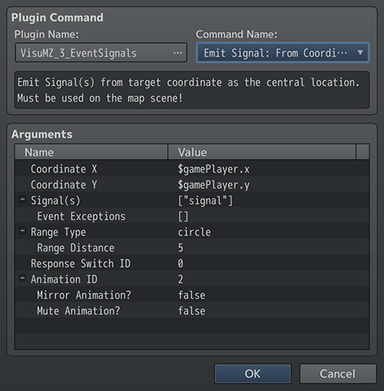
 | 事件信号是事件触发动作的一种新方式，可以相互触发。 这将导致事件基于它们接收到的信号的类型以某些方式进行响应，前提是它们已经为那些特定信号设置了响应。
功能包括以下所有（但不限于）：
 | ·使用插件命令从特定位置（即玩家的位置）发出信号。
 | ·如果附近的任何事件或指定范围内的事件具有相关联的注释标签，则可以对其进行响应。
 | ·响应事件将停止它们正在做的任何事情，并并行执行信号页的事件命令。
 | ·（可选）在发射平铺位置播放动画。
 | ·一旦信号页的事件命令完成，事件将恢复正常行为。
 | ·这种信号响应设置允许事件以更有机的方式响应游戏中的各种场景。

Signal Emitters 信号发射器
 | 信号发射器是一切开始的地方。信号只不过是发送给附近事件或指定范围内事件的一段“text”。
 | 若要发出信号，请使用 插件命令 或 脚本调用。插件命令和脚本调用将确定信号发射的范围和中心。

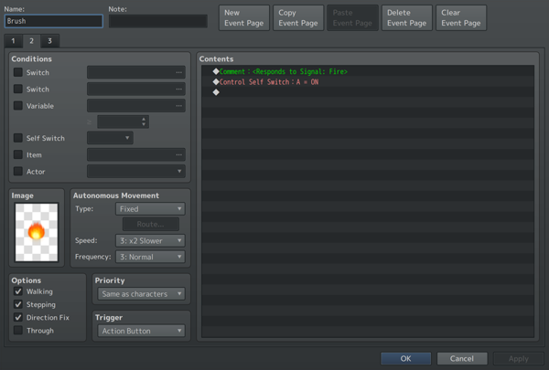
Signal Responses 信号响应
 | 只有事件才能对信号作出响应。为了响应信号，他们需要在其中一个页面上应用信号响应注释标签
 | <Responds to Signal: text>
 | 如果页面上存在此注释标记，则除非发出的信号导致其触发，否则此页面永远不能单独成为活动页面。
 | 当它触发时，信号响应页面将接管活动页面，从开始到结束以并行方式执行其事件命令操作，然后事件将恢复其正常事件行为。

 | 这意味着事件将需要一个有效的事件页面，而不是信号响应页面。 否则，事件将不可见，直到满足信号响应条件，暂时出现，并返回到不可见状态。

 | 请记住，即使事件是启动插件命令以发出信号的事件，它也可以响应自己的信号。 但是，您可以通过使用插件命令的Event变量并将指定的事件设置为自己的异常（exception）来绕过此问题。

Different Signal Responses 不同信号的响应
 | 如果您希望一个事件能够响应不同的信号，请将它们作为事件的单独页面。例如
 | <Responds to Signal: Bomb>
 | <Responds to Signal: Fire>
 | 这些应该在不同的页面上。 因此，如果事件接收到附近的“Bomb”信号，则“Bomb”页面将成为活动事件页面，直到完成为止。 如果发送了“Fire”信号，则“Fire”页面将处于活动状态并正在执行，而不是“Bomb”页面。

Signal Immunity 信号免疫
 | 有时，您不希望事件一直对特定信号作出响应。这可以通过以下注释标签实现：
 | <Immune to Signal: text>
 | 只有当当前事件页面是活动页面而不是随机页面时，这种免疫才会持续。
 | 此外，如果一个事件已经在响应一个信号，那么在事件信号响应页面结束之前，它不能响应任何其他信号。 从那里，它只会在完成后对接收到的信号做出响应。

Response Switch
 | 如果您通过插件命令发出信号，您可以设置“Response Switch ID（相应开关ID）”，以在有任何事件对信号做出响应的情况下打开/关闭开关。

